Inspección electrobomba de alta
 | GESTIÓN EN SEGURIDAD Y SALUD EN EL TRABAJO |  |  |  |  |  |  |  |  |  | Código: |  | SST-F-55
 |  |  |  |  |  |  |  |  |  |  | Fecha: |  | 2025-10-28
 | FORMATO INSPECCIÓN DE ELECTROBOMBA DE ALTA PRESIÓN |  |  |  |  |  |  |  |  |  | Versión: |  | 1
 |  |  |  |  |  |  |  |  |  |  | Página: |  | 1 de 2

CENTRO DE TRABAJO o SEDE: |  |  |  |  |  | ÁREA: |  |  |  |  | FECHA: | dd | mm | aaaa
INSPECCIÓN REALIZADA POR: | Nombre completo |  |  |  |  |  |  |  | Cargo

MARCA: |  |  |  |  |  |  | MODELO, REFERENCIA o S/N:
FABRICANTE o PROVEEDOR: |  |  |  |  |  |  | No. INVENTARIO:

ASPECTO o CONDICIÓN A VERIFICAR |  |  | CUMPLIMIENTO |  |  |  |  |  | OBSERVACIONES/ COMENTARIOS
 |  |  | CUMPLE |  | NO CUMPLE |  |  | N/A
1. Motor eléctrico: conexiones,, bornera, aislamiento en buenas condiciones, sin vibración y o ruidos anoramales, ventilador y rejillas limpias. |  |  |  |  |  |  |  |  | ELECTROBOMBA DE ALTA PRESIÓN
2. Acople: Alineación entre motor y bomba, buen estado de gomas, flechas y chaveta. Pernos de unión ajustados. |  |  |  |  |  |  |  |  | 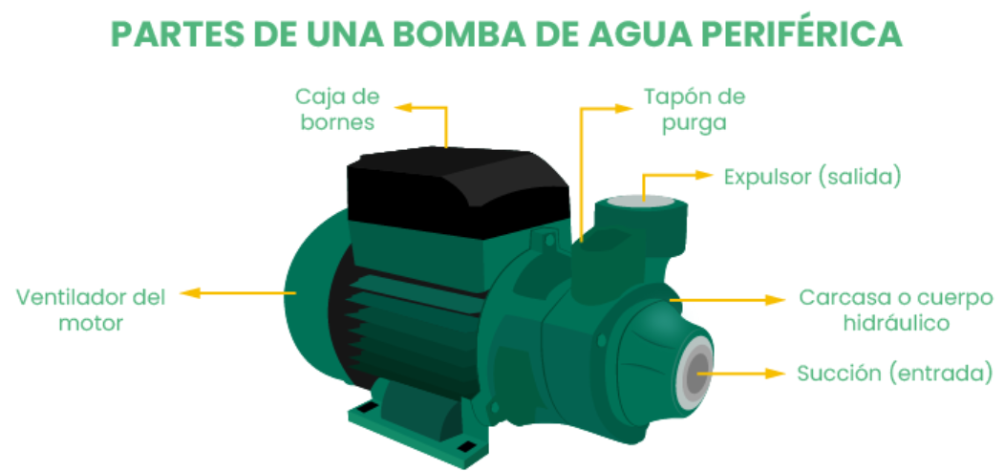
3. Cojinetes: Adecuadamente lubricados, temperatura adecauda de operación, sin ruidos extraños.
4. Carcasa: sin fisuras, sin corrosión, tornillos y pernos ajustados, tuberia de succión e impulso en buena condición.
5. Impulsadores: sin desgastes o incrustaciones.
6. Sistema hidracúlico: adecauda presión y caudal de descarga, ausencia de cavitación( burbujas), bomba sin aire en la linea.
7. Base: tornillos de anclaje firmes, sin vibraciones excesivas.
TOTAL |  |  | 0 |  | 0 |  |  | 0

PLAN DE ACCIÓN
ACTIVIDAD |  | ÁREA/ RESPONSABLE |  | FECHA CUMPLIMIENTO |  |  |  | FECHA COMPROBACIÓN |  | OBSERVACIONES

Nota : En caso de ser necesario inserte nueva fila para agregar información adicional al plan de acción
Firma Ejecutor(es) de inspección: | ______________________________________________ |  |  |  |  |  |  | Firma del funcionario o contratista: |  |  | _____________________________________
N° Licencia de seguridad y salud en el trabajo: | _______________________________________________ |  |  |  |  |  |  | Firma líder o supervisor del contrato: |  |  | _____________________________________

